创建型模式
创建型设计模式
模式名称 | 英文名 | 意图 | 适用场景 | 结构图 | 结构图说明 | 备注
工厂方法模式 | Factory Method | 定义一个用于创建对象的接口，让子类决定实例化哪一个类。Factory Method使一个类的实例化延迟到其子类。 | ✦当一个类不知道它所必须创建的对象的类的时候。 ✦当一个类希望由它的子类来指定它所创建的对象的时候。 ✦当类将创建对象的职责委托给多个帮助子类中的某一个，并且你希望将哪一个帮助子类是代理者这一信息局部化的时候。 | 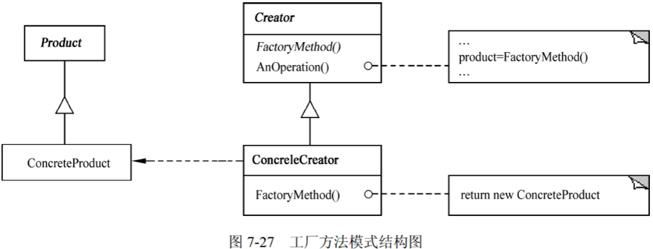 | 其中 ✦Product定义工厂方法所创建的对象的接口。 ✦ConcreteProduct实现Product接口。 ✦Creator声明工厂方法，该方法返回一个Product类型的对象。Creator也可以定义一个工厂方法的默认实现，它返回一个默认的ConcreteProduct对象，可以调用工厂方法以创建一个Product对象。 ✦ConcreteCreator重定义工厂方法以返回一个ConcreteProduct实例。
抽象工厂模式 | Abstract Factory | 提供一个创建一系列相关或相互依赖对象的接口，而无须指定它们具体的类。 | ✦一个系统要独立于它的产品的创建、组合和表示时。 ✦一个系统要由多个产品系列中的一个来配置时。 ✦当要强调一系列相关的产品对象的设计以便进行联合使用时。 ✦当提供一个产品类库，只想显示它们的接口而不是实现时。 | 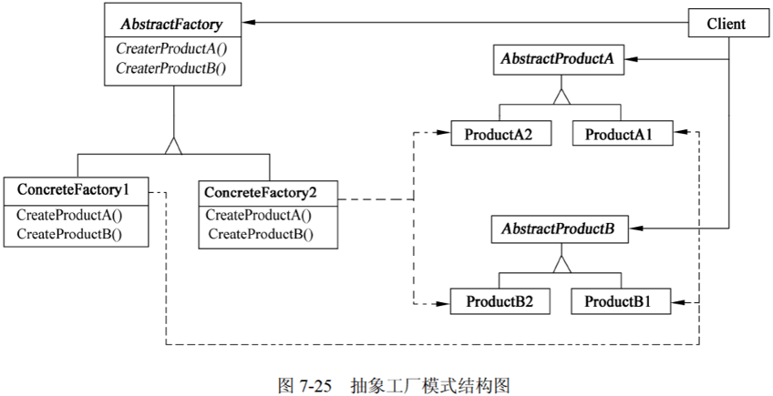 | 其中 ✦AbstractFactory声明一个创建抽象产品对象的操作接口。 ✦ConcreteFactory实现创建具体产品对象的操作。 ✦AbstractProduct为一类产品对象声明一个接口。 ✦ConcreteProduct定义一个将被相应的具体工厂创建的产品对象，实现AbstractProduct接口。 ✦Client仅使用由AbstractFactory和AbstractProduct类声明的接口。
生成器模式 | Builder | 将一个复杂对象的构建与它的表示分离，使得同样的构建过程可以创建不同的表示。 | ✦当创建复杂对象的算法应该独立于该对象的组成部分以及它们的装配方式时。 ✦当构造过程必须允许被构造的对象有不同的表示时。 | 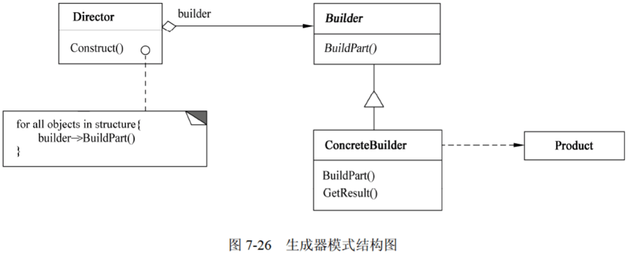 | 其中： ✦Builder为创建一个Product对象的各个部件指定抽象接口。 ✦ConcreteBuilder实现Builder的接口以构造和装配该产品的各个部件，定义并明确它所创建的表示，提供一个检索产品的接口。 ✦Director构造一个使用Builder接口的对象。 ✦Product表示被构造的复杂对象。ConcreteBuilder创建该产品的内部表示并定义它的装配过程。包含定义组成组件的类，包括将这些组件装配成最终产品的接口。
原型模式 | Prototype | 用原型实例指定创建对象的种类，并且通过复制这些原型创建新的对象。 | ✦当一个系统应该独立于它的产品创建、构成和表示时。 ✦当要实例化的类是在运行时刻指定时，例如，通过动态装载。 ✦为了避免创建一个与产品类层次平行的工厂类层次时。 ✦当一个类的实例只能有几个不同状态组合中的一种时。建立相应数目的原型并克隆它们，可能比每次用合适的状态手工实例化该类更方便一些。 | 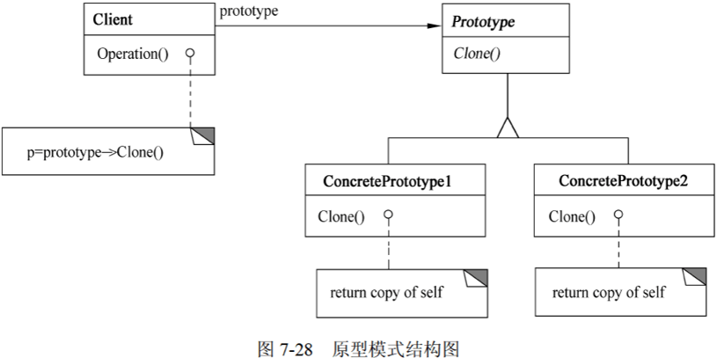 | 其中： ✦Prototype声明一个复制自身的接口。 ✦ConcretePrototype实现一个复制自身的操作。 ✦Client让一个原型复制自身从而创建一个新的对象。
单例模式 | Singleton | 保证一个类仅有一个实例，并提供一个访问它的全局访问点。 | ✦当类只能有一个实例而且客户可以从一个众所周知的访问点访问它时。 ✦当这个唯一实例应该是通过子类化可扩展的，并且客户无须更改代码就能使用一个扩展的实例时。 | 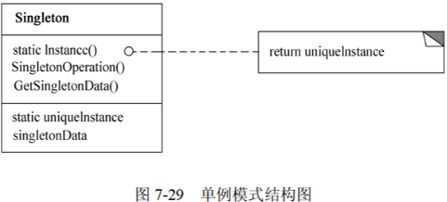 | 其中：Singleton指定一个Instance操作，允许客户访问它的唯一实例，Instance是一个类操作；可能负责创建它自己的唯一实例。

结构型模式
结构型设计模式
模式名称 | 英文名 | 意图 | 适用场景 | 结构图 | 结构图说明 | 备注
适配器模式 | Adapter | 将一个类的接口转换成客户希望的另外一个接口。Adapter模式使得原本由于接口不兼容而不能一起工作的那些类可以一起工作。 | ✦想使用一个已经存在的类，而它的接口不符合要求。 ✦想创建一个可以服用的类，该类可以与其他不相关的类或不可预见的类（即那些接口可能不一定兼容的类）协同工作。 ✦(仅适用于对象Adapter)想使用一个已经存在的子类，但是不可能对每一个都进行子类化以匹配它们的接口。对象适配器可以适配它的父类接口。 | 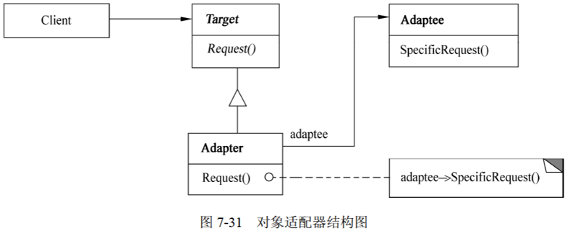 | 其中 ✦Target定义Client使用的与特定领域相关的接口。 ✦Client与符合Target接口的对象协同。 ✦Adaptee定义一个已经存在的接口，这个接口需要适配。 ✦Adapter对Adaptee的接口与Target接口进行适配。
桥接模式 | Bridge | 将抽象部分与其实现部分分离，使它们都可以独立地变化 | ✦不希望在抽象和它的实现部分之间有一个固定的绑定关系。例如，这种情况可能是因为，在程序运行时刻实现部分应可以被选择或者切换。 ✦类的抽象以及它的实现都应该可以通过生成子类的方法加以扩充。这是Bridge模式使得开发者可以对不同的抽象接口和实现部分进行组合，并分别对它们进行扩充。 ✦对一个抽象的实现部分的修改应对客户不产生影响，即客户代码不必重新编译。 ✦(C++)想对客户完全隐藏抽象的实现部分。 ✦有许多类要生成的类层次结构。 ✦想在多个对象间共享实现（可能使用引用计数），但同时要求客户并不知道这一点。 | 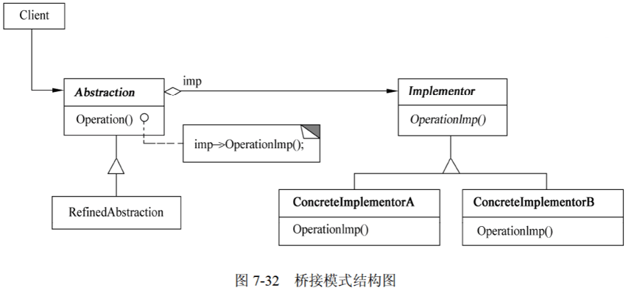 | 其中 ✦Abstraction定义抽象类的接口，维护一个指向Implementor类型对象的指针。 ✦RefinedAbstraction扩充由Abstraction定义的接口。 ✦Implementor定义实现类的接口，该接口不一定要与Abstraction的接口完全一致；事实上这两个接口可以完全不同。一般来说，Implementor接口仅提供基本操作，而Abstraction定义了基于这些基本操作的较高层次的操作。 ✦ConcreteImplementor实现mplementor接口并定义它的具体实现。
组合模式 | Composite | 将对象组合成树型结构以表示“部分-整体”的层次结构。Composite使得用户对单个对象和组合对象的使用具有一致性。 | ✦想表示对象的部分-整体层次结构。 ✦希望用户忽略组合对象与单个对象的不同，用户将统一地使用组合结构中的所有对象。 | 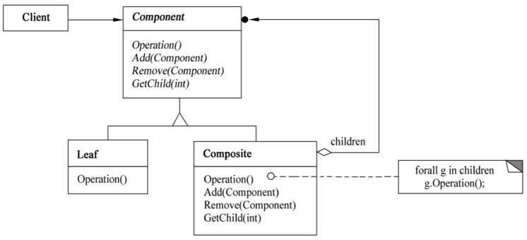 | 其中 ✦Component为组合中的对象声明接口；在适当情况下实现所有类共有接口的默认行为：声明一个接口用于访问和管理Component的子组件；（可选）在递归结构中定义一个接口，用于访问一个父组件，并在合适的情况下实现它。 ✦Leaf在组合中表示叶结点对象，叶结点没有子结点；在组合中定义图元对象的行为。 ✦Composite定义有子组件的那些组件的行为；存储子组件；在Component接口中实现与子组件有关的操作。 ✦Client通过Component接口操纵组合组件的对象。
装饰模式 | Decorator | 动态地给一个对象添加一些额外的职责。就增加功能而言，Decorator模式比生成子类更加灵活。 | ✦在不影响其他对象的情况下，以动态、透明的方式给单个对象添加职责。 ✦处理那些可以撤销的职责。 ✦当不能采用生成子类的方式进行扩充时。一种情况是，可能有大量独立的扩展，为支持每一种组合将产生大量的子类，使得子类数目呈爆炸性增长。另一种情况可能是，由于类定义被隐藏，或类定义不能用于生成子类。 | 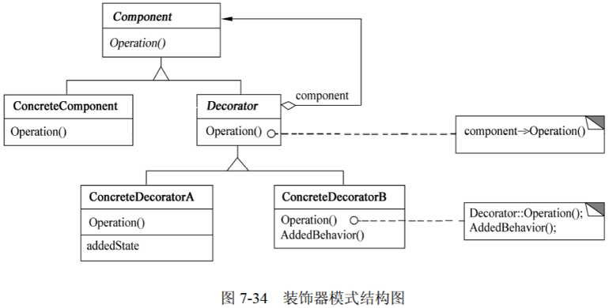 | 其中 ✦Component定义一个对象接口，可以给这些对象动态地添加职责。 ✦ConcreteComponent定义一个对象，可以给这个对象添加一些职责。 ✦Decorator维持一个指向Component对象的指针，并定义一个与Component接口一致的接口。 ✦ConcreteDecorator向组件添加职责。
外观模式 | Façade | 为子系统中的一组接口提供一个一致的界面，Facade模式定义了一个高层接口，这个接口使得这一子系统更加容易使用。 | ✦要为一个复杂子系统提供一个简单接口时，子系统往往因为不断演化而变得越来越复杂。大多数模式使用时都会产生更多更小的类，这使得子系统更具有可重用性，也更容易对子系统进行定制，但也给那些不需要定制子系统的用户带来一些使用上的困难。Facade可以提供一个简单的默认视图，这一视图对大多数用户来说已经足够，而那些需要更多的可定制性的用户可以越过Facade层。 ✦客户程序与抽象类的实现部分之间存在着很大的依赖性。引入Facade将这个子系统与客户以及其他的子系统分离，可以提高子系统的独立性和可移植性。 ✦当需要构建一个层次结构的子系统时，使用Facade模式定义子系统中每层的入口点。如果子系统之间是相互依赖的，则可以让它们仅通过Facade进行通信，从而简化了它们之间的依赖关系。 | 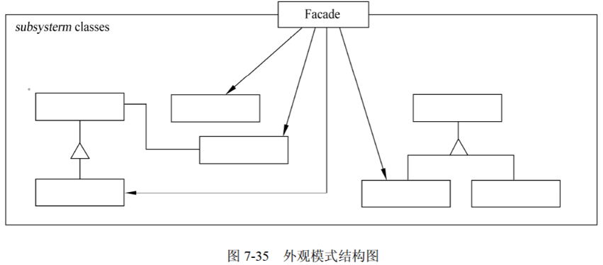 | 其中 ✦Facade知道哪些子系统类负责处理请求；将客户的请求代理给适当的子系统对象。 ✦Subsystem classes实现子系统的功能；处理有Facade对象指派的任务；没有Facade的任何相关信息，即没有指向Facade的指针。
享元模式 | Flyweight | 运用共享技术有效地支持大量细粒度的对象。 | ✦一个应用程序使用了大量的对象。 ✦完全由于使用大量的对象，造成很大的存储开销。 ✦对象的大多数状态都可变为外部状态。 ✦如果删除对象的外部状态，那么可以用相对较少的共享对象取代很多组对象。 ✦应用程序不依赖于对象标识。由于Flyweight对象可以被共享，所以对于概念上明显有别的对象，标识测试将返回真值。 | 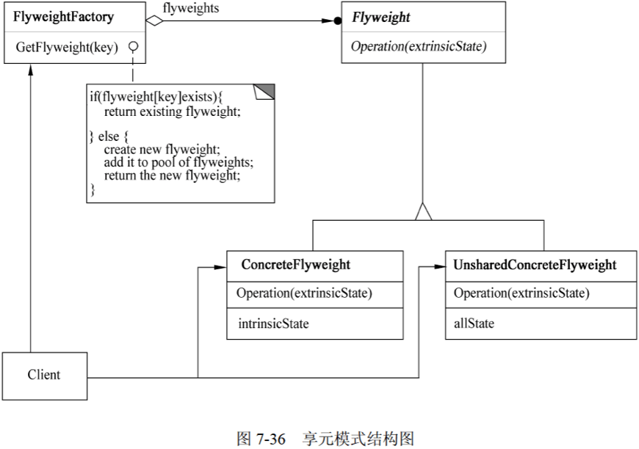 | 其中 ✦Flyweight描述一个接口，通过这个接口Flyweight可以接受并作用于外部状态。 ✦ConcreteFlyweight实现Flyweight接口，并为内部状态（如果有）增加存储空间。ConcreteFlyweight对象必须是可共享的。它所存储的状态必须是内部的，即它必须独立于ConcreteFlyweight对象的场景。 ✦并非所有的Flyweight子类都需要被共享。Flyweight接口使共享成为可能，但它并不强制共享。在Flyweight对象结构的某些层次，UnsharedConcreteFlyweight对象通常将ConcreteFlyweight对象作为子结点。 ✦FlyweightFactory创建并管理Flyweight对象；确保合理地共享Flyweight,当用户请求一个Flyweight时，FlyweightFactory对象提供一个己创建的实例或者在不存在时创建一个实例。 ✦Client维持一个对Flyweight的引用；计算或存储一个或多个Flyweight的外部状态。
代理模式 | Proxy | 为其他对象提供一种代理以控制对这个对象的访问。 | Proxy模式适用于在需要比较通用和复杂的对象指针代替简单的指针的时候，常见情况有： ✦远程代理(Remote Proxy)为一个对象在不同地址空间提供局部代表。 ✦虚代理(Virtual Proxy)根据需要创建开销很大的对象。 ✦保护代理(Protection Proxy)控制对原始对象的访问，用于对象应该有不同的访问权限的时候。 ✦智能引用(Smart Reference)取代了简单的指针，它在访问对象时执行一些附加操作。典型用途包括：对指向实际对象的引用计数，这样当该对象没有引用时，可以被自动释放：当第一次引用一个持久对象时，将它装入内存：在访问一个实际对象前，检查是否已经锁定了它，以确保其他对象不能改变它。 | 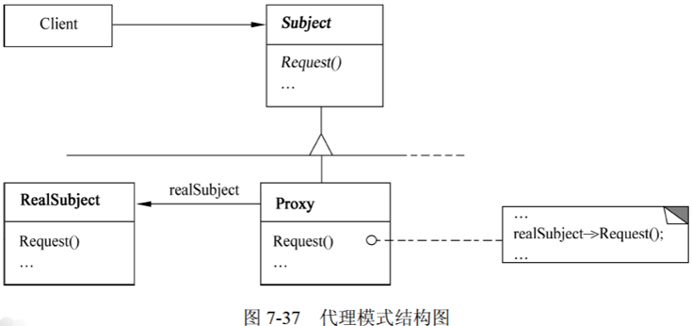 | 其中 ✦Proxy保存一个引用使得代理可以访问实体；提供一个与Subject的接口相同的接口，使代理可以用来代替实体：控制对实体的存取，并可能负责创建和删除它；其他功能依赖于代理的类型：Remote Proxy负责对请求及其参数进行编码，并向不同地址空间中的实体发送已编码的请求；Virtual Proxy可以缓存实体的附加信息，以便延迟对它的访问；Protection Proxy检查调用者是否具有实现一个请求所必需的访问权限。 ✦Subject定义RealSubject和Proxy的共用接口，这样就在任何使用RealSubject的地方都可以使用Proxy。 ✦RealSubject定义Proxy所代表的实体。

行为型模式
行为型设计模式
模式名称 | 英文名 | 意图 | 适用场景 | 结构图 | 结构图说明 | 备注
责任链模式 | Chain of Responsibility | 使多个对象都有机会处理请求，从而避免请求的发送者和接收者之间的耦合关系。将这些对象连成一条链，并沿着这条链传递该请求，直到有一个对象处理它为止。 | ✦有多个的对象可以处理一个请求，哪个对象处理该请求运行时刻自动确定。 ✦想在不明确指定接收者的情况下向多个对象中的一个提交一个请求。 ✦可处理一个请求的对象集合应被动态指定。 | 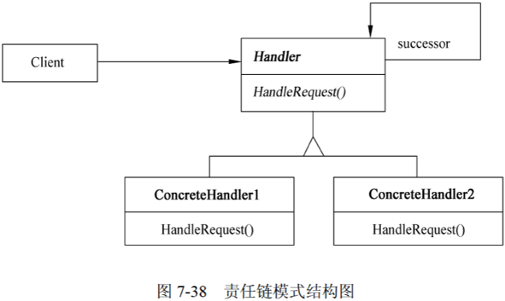 | 其中 ✦Handler定义一个处理请求的接口：（可选）实现后继链。 ✦ConcreteHandler处理它所负责的请求；可访问它的后继者：如果可处理该请求，就处理它，否则将该请求转发给后继者。 ✦Client向链上的具体处理者(ConcreteHandler)对象提交请求。
命令模式 | Command | 将一个请求封装为一个对象，从而使得可以用不同的请求对客户进行参数化；对请求排或记录请求日志，以及支持可撤销的操作。 | ✦抽象出待执行的动作以参数化某对象。Command模式是过程语言中的回调(Callback)机制的一个面向对象的替代品。 ✦在不同的时刻指定、排列和执行请求。一个Command对象可以有一个与初始请求无关的生存期。如果一个请求的接收者可用一种与地址空间无关的方式表达，那么就可以将负责该请求的命令对象传递给另一个不同的进程并在那儿实现该请求。 ✦支持取消操作。Command的Execute操作可在实施操作前将状态存储起来，在取消操作时这个状态用来消除该操作的影响。Command接口必须添加一个Unexecute操作，该操作取消上一次Execute调用的效果。执行的命令被存储在一个历史列表中。可通过向后和向前遍历这一列表并分别调用Unexecute和Execute来实现数不限的“取消”和“重做”。 ✦支持修改日志。这样当系统崩溃时，这些修改可以被重做一遍。在Command接口中添加装载操作和存储操作，可以用来保持变动的一个一致的修改日志。从崩溃中恢复的过程包括从磁盘中重新读入记录下来的命令并用Execute操作重新执行它们。 ✦用构建在原语操作上的高层操作构造一个系统。这样一种结构在支持事务(Transaction)的信息系统中很常见。Command模式提供了对事务进行建模的方法。Command有一个公共接口，使得可以用同一种方式调用所有的事务，同时使用该模式也易于添加新事务以扩展系统。 | 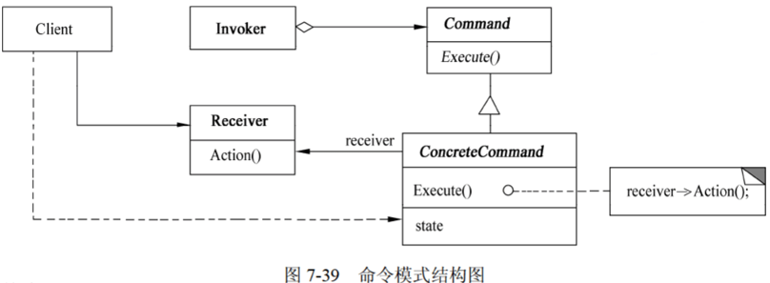 | 其中 ✦Command声明执行操作的接口。 ✦ConcreteCommand将一个接收者对象绑定于一个动作；调用接收者相应的操作，以实现Execute. ✦Client创建一个具体命令对象并设定它的接收者。 ✦Invoker要求该命令执行这个请求。 ✦Receiver知道如何实施与执行一个请求相关的操作。任何类都可能作为一个接收者。
解释器模式 | Interpreter | 给定一个语言，定义它的文法的一种表示，并定义一个解释器，这个解释器使用该表示来解释语言中的句子。 | Interpreter模式适用于当有一个语言需要解释执行，并且可将该语言中的句子表示为一个抽象语法树时，以下情况效果最好： ✦该文法简单。对于复杂的发文，文法的类层次变得庞大而无法管理。此时语法分析程序生成器这样的工具是更好的选择。它们无须构建抽象语法树即可解释表达式，这样可以节省空间还可能节省时间。 ✦效率不是一个关键问题。最高效的解释器通常不是通过直接解释语法分析树实现的，而是首先将它们转换成另一种形式。不过，即使在这种情况下，转换器仍然可用该模式实现。 | 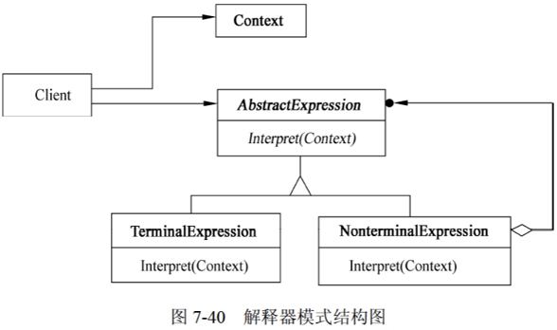 | 其中 ✦AbstractExpression声明一个程序的解释操作，这个接口为抽象语法树中所有的结点所共享。 ✦TerminalExpression实现与文法中的终结符相关联的解释操作；一个句子中的每个终结符需要该类的一个实例。 ✦NonterminalExpression对文法中的每一条规则都需要一个NonterminalExpression类；为每个符号都维护一个AbstractExpression类型的实例变量；为文法中的非终结符实现解释(Interpret)操作。 ✦Context包含解释器之外的一些全局信息。 ✦Client构建（或被给定）表示该文法定义的语言中一个特定的句子的抽象语法树，该抽象语法树由NonterminalExpression和TerminalExpression的实例装配而成；调用解释操作。
迭代器模式 | Iterator | 提供一种方法顺序访问一个聚合对象中的各个元素，且不需要暴露该对象的内部表示。 | ✦访问一个聚合对象的内容而无须暴露它的内部表示。 ✦支持对聚合对象的多种遍历。 ✦为遍历不同的聚合结构提供一个统一的接口。 | 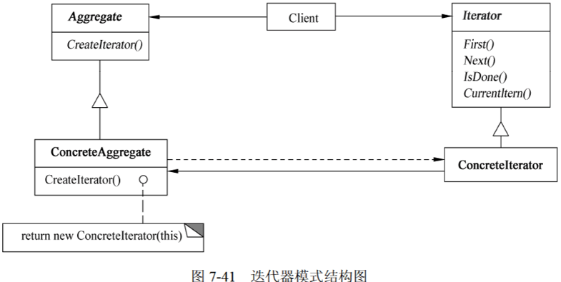 | 其中 ✦Iterator（迭代器）定义访问和遍历元素的接口。 ✦ConcreteIterator（具体迭代器）实现迭代器接口：对该聚合遍历时跟踪当前位置。 ✦Aggregate（聚合）定义创建相应迭代器对象的接口。 ✦ConcreteAggregate（具体聚合）实现创建相应迭代器的接口，该操作返回ConcreteIterator的一个适当的实例。
中介者模式 | Mediator | 用一个中介对象来封装一系列的对象交互。中介者使各对象不需要显式地相互引用，从而使其耦合松散，而且可以独立地改变它们之间的交互。 | ✦一组对象以定义良好但是复杂的方式进行通信，产生的相互依赖关系结构混乱且难以理解。 ✦一个对象引用其他很多对象并且直接与这些对象通信，导致难以复用该对象。 ✦想定制一个分布在多个类中的行为，而又不想生成太多的子类。 |  | 其中 ✦Mediator（中介者）定义一个接口用于各同事(Colleague)对象通信。 ✦ConcreteMediator（具体中介者）通过协调各同事对象实现协作行为；了解并维护它的各个同事。 ✦Colleague class（同事类）知道它的中介者对象；每一个同事类对象在需要与其他同事通信的时候与它的中介者通信。
备忘录模式 | Memento | 在不破坏封装性的前提下捕获一个对象的内部状态，并在对象之外保存这个状态。这样以后就可以将对象恢复到原先保存的状态。 | ✦必须保存一个对象在某一个时刻的（部分）状态，这样以后需要时它才能恢复到先前的状态。 ✦如果一个用接口来让其他对象直接得到这些状态，将会暴露对象的实现细节并破坏对象的封装性。 | 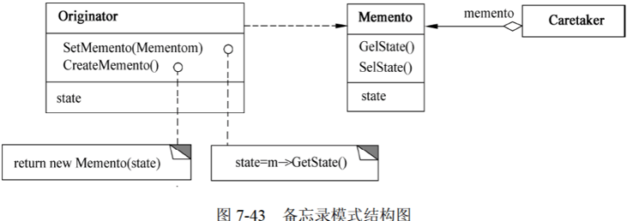 | 其中 ✦Memento（备忘录）存储原发器对象的内部状态，原发器根据需要决定备忘录存储原发器的哪些内部状态：防止原发器以外的其他对象访问备忘录。 ✦Originator（原发器）创建一个备忘录，用于记录当前时刻它的内部状态：使用备忘录恢复内部状态。 ✦Caretaker（管理者）负责保存好备忘录：不能对备忘录的内容进行操作或检查。
观察者模式 | Observer | 定义对象间的一种一对多的依赖关系，当一个对象的状态发生改变时，所有依赖于它的对象都得到通知并被自动更新。 | ✦当一个抽象模型有两个方面，其中一个方面依赖于另一个方面，将这两者封装在独立的对象中以使它们可以各自独立地改变和复用。 ✦当对一个对象的改变需要同时改变其他对象，而不知道具体有多少对象有待改变时。 ✦当一个对象必须通知其他对象，而它又不能假定其他对象是谁，即不希望这些对象是紧耦合的。 | 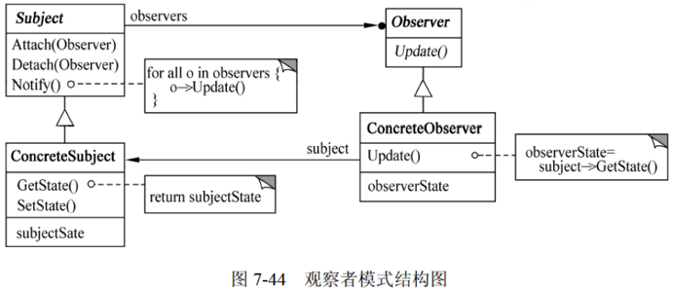 | 其中 ✦Subject（目标）知道它的观察者，可以有任意多个观察者观察同一个目标；提供注册和删除观察者对象的接口。 ✦Observer（观察者）为那些在目标发生改变时需获得通知的对象定义一个更新接口。 ✦ConcreteSubject（具体目标）将有关状态存入各ConcreteObserver对象；当它的状态发生改变时，向它的各个观察者发出通知。 ✦ConcreteObserver（具体观察者）维护一个指向ConcreteSubject对象的引用；存储有关状态，这些状态应与目标的状态保持一致；实现Observer的更新接口，以使自身状态与目标的状态保持一致。
状态模式 | State | 允许一个对象在其内部状态改变时改变它的行为。对象看起来似乎修改了它的类 | ✦一个对象的行为决定于它的状态，并且它必须在运行时刻根据状态改变它的行为。 ✦一个操作中含有庞大的多分支的条件语句，且这些分支依赖于该对象的状态。这个状态常用一个或多个枚举常量表示。通常，有多个操作包含这一相同的条件结构。State模式将每一个条件分支放入一个独立的类中。这使得开发者可以根据对象自身的情况将对象的状态作为一个对象，这一对象可以不依赖于其他对象独立变化。 | 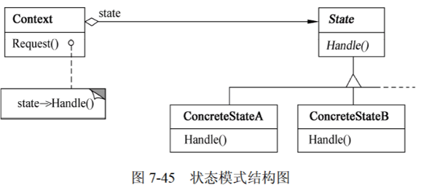 | 其中 ✦Context（上下文）定义客户感兴趣的接口；维护一个ConcreteState子类的实例，这个实例定义当前状态。 ✦State（状态）定义一个接口以封装与Context的一个特定状态相关的行为。 ✦ConcreteState（具体状态子类）每个子类实现与Context的一个状态相关的行为。
策略模式 | Strategy | 定义一系列的算法，把它们一个个封装起来，并且使它们可以相互替换。此模式使得算法可以独立于使用它们的客户而变化。 | ✦许多相关的类仅仅是行为有异。“策略”提供了一种用多个行为中的一个行为来配置个类的方法。 ✦需要使用一个算法的不同变体。例如，定义一些反映不同空间的空间/时间权衡的算法。当这些变体实现为一个算法的类层次时，可以使用策略模式。 ✦算法使用客户不应该知道的数据。可使用策略模式以避免暴露复杂的、与算法相关的数据结构。 ✦一个类定义了多种行为，并且这些行为在这个类的操作中以多个条件语句的形式出现，将相关的条件分支移入它们各自的Strategy类中，以代替这些条件语句。 | 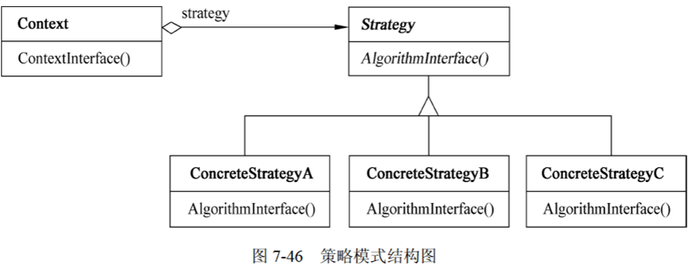 | 其中 ✦Strategy（策略）定义所有支持的算法的公共接口。Context使用这个接口来调用某ConcreteStrategy定义的算法。 ✦ConcreteStrategy（具体策略）以Strategy接口实现某具体算法。 ✦Context（上下文）用一个ConcreteStrategy对象来配置；维护一个对Strategy对象的引用；可定义一个接口来让Strategy访问它的数据。
模板方法模式 | Template Method | 定义一个操作中的算法骨架，而将一些步骤延迟到子类中。Template Method使得子类可以不改变一个算法的结构即可重定义该算法的某些特定步骤。 | ✦一次性实现一个算法的不变的部分，并将可变的行为留给子类来实现。 ✦各子类中公共的行为应被提取出来并集中到一个公共父类中，以避免代码重复。 ✦控制子类扩展。模板方法旨在特定点调用“hook”操作（默认的行为，子类可以在必要时进行重定义扩展），这就只允许在这些点进行扩展。 | 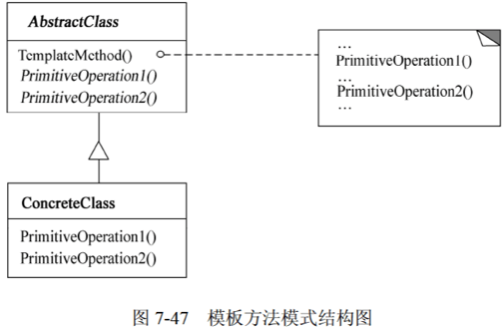 | 其中 ✦AbstractClass（抽象类）定义抽象的原语操作，具体的子类将重定义它们以实现一个算法的各步骤：实现模板方法，定一个算法的骨架，该模板方法不仅调用原语操作，也调用定义在AbstractClass或其他对象中的操作。 ✦ConcreteClass（具体类）实现原语操作以完成算法中与特定子类相关的步骤。
访问者模式 | Visitor | 表示一个作用于某对象结构中的各元素的操作。它允许在不改变各元素的类的前提下定义作用于这些元素的新操作。 | ✦一个对象结构包含很多类对象，它们有不同的接口，而用户想对这些对象实施一些依赖于其具体类的操作。 ✦需要对一个对象结构中的对象进行很多不同的并且不相关的操作，而又想要避免这些操作“污染”这些对象的类。Visitor使得用户可以将相关的操作集中起来定义在一个类中。当该对象结构被很多应用共享时，用Visitor模式让每个应用仅包含需要用到的操作。 ✦定义对象结构的类很少改变，但经常需要在此结构上定义新的操作。改变对象结构类需要重定义对所有访问者的接口，这可能需要很大的代价。如果对象结构类经常改变，那么可能还是在这些类中定义这些操作较好。 | 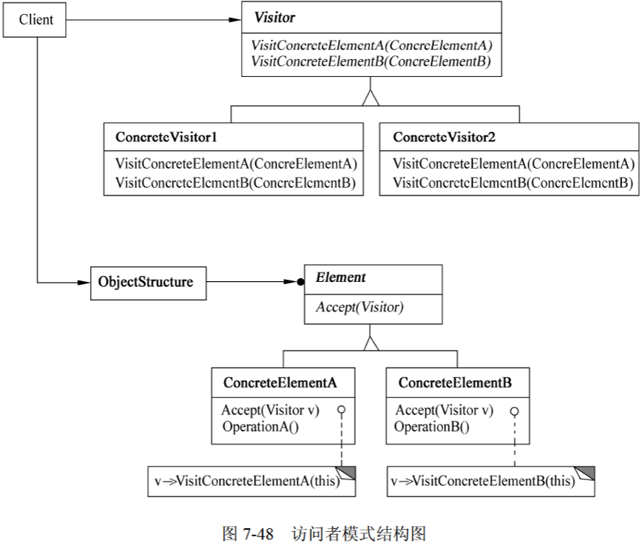 | 其中 ✦Visitor（访问者）为该对象结构中ConcreteElement的每一个类声明一个Visit操作。该操作的名字和特征标识了发送Visit请求给该访问者的那个类，这使得访问者可以确定正被访问元素的具体的类。这样访问者就可以通过该元素的特定接口直接访问它。 ✦Concrete Visitor（具体访问者）实现每个有Visitor声明的操作，每个操作实现本算法的一部分，而该算法片段乃是对应于结构中对象的类。Concrete Visitor为该算法提供了上下文并存储它的局部状态。这一状态常常在遍历该结构的过程中累积结果。 ✦Element（元素）定义以一个访问者为参数的Accept操作。 ✦ConcreteElement（具体元素）实现以一个访问者为参数的Accept操作。 ✦ObjectStructure（对象结构）能枚举它的元素；可以提供一个高层的接口以允许该访问者访问它的元素；可以是一个组合或者一个集合，如一个列表或一个无序集合。

